安装
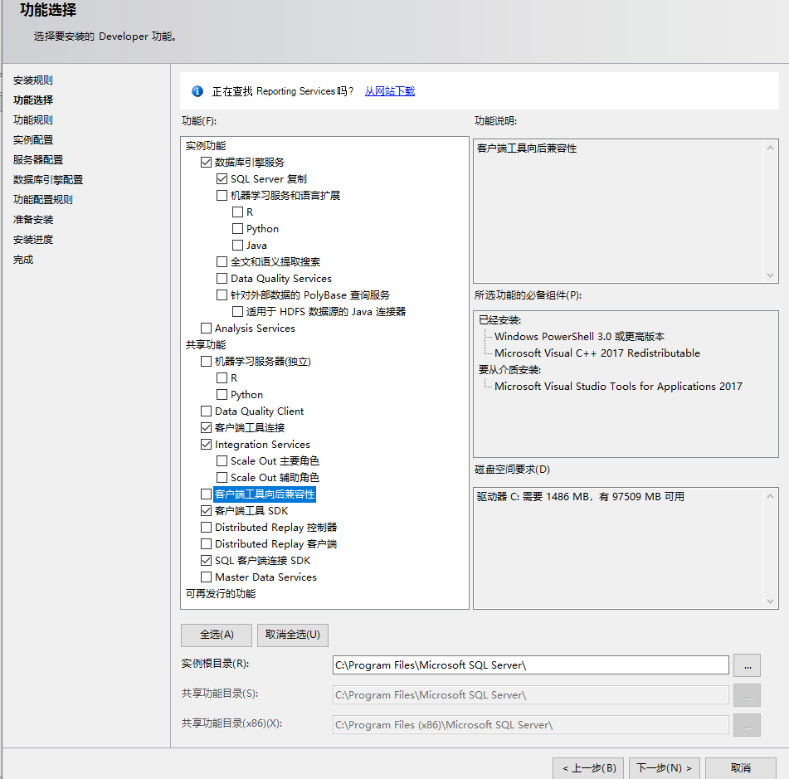
SQL Server 2019 Developer：开发版
 | Windows 10下的安装：
 | 功能选择
 | 数据库引擎：必选
 | SQL Server 复制：必选
 | 客户端工具连接
 | Integration Services
 | 客户端工具 SDK
 | SQL 客户端连接 SDK
 | 用户密码：
 | sa
 | sa123456 |  | #自行设置

 | SQL Server Management Studio (SSMS)
 | SQL Server Management Studio (SSMS) 是一种集成环境，用于管理从 SQL Server 到 Azure SQL 数据库的任何 SQL 基础结构。 SSMS 提供用于配置、
 | 监视和管理 SQL Server 和数据库实例的工具。 使用 SSMS 部署、监视和升级应用程序使用的数据层组件，以及生成查询和脚本。
 | 需要另外下载安装：
 |  | https://docs.microsoft.com/zh-cn/sql/ssms/download-sql-server-management-studio-ssms?redirectedfrom=MSDN&view=sql-server-ver15

